상품제안서
락토핏골드 30X4 선물세트 (40억리뉴얼) | 상품코드: S47967

 |  |  |  |  |  |  | 02-713-8555 | www.synergygift.co.kr
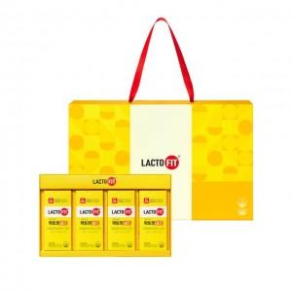

【상세/제작정보】 | 대한민국 1등 유산균 락토핏 ALL NEW RENEWAL

【인쇄/포장옵션】 | 스티커 / 포장불가능

【공급단가】 | 수량 | 20~ | 50~ | 100~ | 300~ | 500~
*VAT별도 | 단가 | 24,700원 | 23,370원 | 22,230원 | 21,660원 | 21,280원

【상품 URL】 | https://www.synergygift.co.kr:443/src/goods_detail.php?gdno=47967

